改訂履歴
詳細設計書 |  |  |  |  | 論理名称 | K001 | システムID | KS
 |  |  |  |  | 物理名称 | 社員情報一覧 | システム名称 | 勤怠管理システム

項番 | 改訂日 | 改訂者 | 対象 | 改訂内容
1 | 2023-04-07 | チーム2
2
3
4
5
6
7
8
9
10
11
12
13
対象と内容を追加してください
14
15
16
17
18
19
20
21
22
23
24
25
26
27
28
29
30
31
32
33
34
35
36
37
38
39
40
41
42
43
44
45
46
47
48

画面イメージ
詳細設計書 | 論理名称 | K001 | システムID | KS | 改訂日 | 2023-04-07
 | 物理名称 | 社員情報一覧 | システム名称 | 勤怠管理システム | 改訂者 | チーム2

画面イメージ
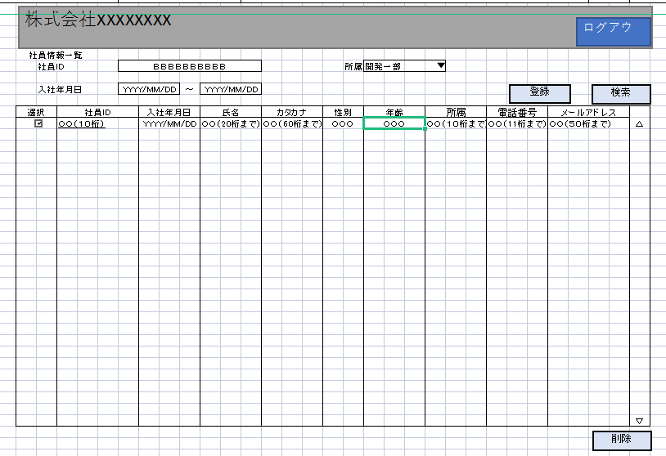

緑の色消してください

IO関連
詳細設計書 |  | 論理名称 |  | K001 |  |  | システムID | KS |  | 改訂日 | 2023-04-07
 |  | 物理名称 |  | 社員情報一覧 |  |  | システム名称 | 勤怠管理システム |  | 改訂者 | チーム2

I/O関連図

社員情報一覧
ログイン
基本情報登録
 |  |  |  | ログインボタン |  |  |  |  | 追加ボタン

パラメータ一覧
No | 論理名称 |  | 物理名称 |  | I/O | 備考
1 | 社員ID |  | USER_ID |  | I
2 | 所属ID |  | EMPLOYEE_DEPATMENTID |  | I
3 | 入社年月日 |  | JOIN_DATE |  | I
4
5
6
7
8
9
テーブル一覧
No | 論理名称 |  | 物理名称 |  | I/O | 備考
1 | T_EMPLOYEE |  | 社員アカウント |  | I/O
2 | M_CODE |  | コードマスタ |  | I
3
4
5
6
7
8
9
ファイル一覧
No | 論理名称 |  | 物理名称 |  | I/O | 備考
1
2
3
4
5
6
7
8
9

画面項目
詳細設計書 |  |  | 論理名称 |  | K001 |  |  | システムID | KS |  | 改訂日 |  | 2023-04-07
 |  |  | 物理名称 |  | 社員情報一覧 |  |  | システム名称 | 勤怠管理システム |  | 改訂者 |  | チーム2

画面項目
No | 項目名称 | 分類 |  | 必須 |  | 桁数 | 初期値 | テーブル |  | フィールド |  | 備考
1 | 社員ID | label |  |  |  | 10 |  | T_EMPLOYEE |  | EMPLOYEE_ID
2 | 所属 | combobox |  |  |  | 10 |  | T_EMPLOYEE |  | EMPLOYEE_DEPATMENTID
3 | 入社年月日 | label |  |  |  | 10 |  | T_EMPLOYEE |  | JOIN_DATE
4 | 登録 | button |  |  |  | -
5 | 検索 | button |  |  |  | -
6 | 削除 | button |  |  |  | - |  | M_CODE |  | DEL_FLG
7 | ログアウト | button |  |  |  | -
8 | 選択 | button |  |  |  | -
9 | 社員ID(link) | link |  |  |  | - |  | T_EMPLOYEE |  | EMPLOYEE_ID
10 | 氏名 | label |  |  |  | 20 |  | T_EMPLOYEE |  | EMPLOYEE_NAME
11 | カタカナ | label |  |  |  | 60 |  | T_EMPLOYEE |  | EMPLOYEE_NAMEKANA
12 | 性別 | label |  |  |  | 2 |  | T_EMPLOYEE |  | EMPLOYEE_GENDERID
13 | 年齢 | label |  |  |  | 3 |  | T_EMPLOYEE |  | EMPLOYEE_AGE
14 | 電話番号 | label |  |  |  | 11 |  | T_EMPLOYEE |  | EMPLOYEE_PHONENUMBER
15 | メールアドレス | label |  |  |  | 50 |  | T_EMPLOYEE |  | EMPLOYEE_MAIL
16
17
18
3に変更してください
19
20
21
22
23
24
25
26
27
28
29
30
31
32
33
34
35
36
37
38
39
40
41
42
43
44
45
46
47
48
49

イベント処理
詳細設計書 |  |  |  |  |  |  |  |  | 画面ID |  |  | K001 | システムID | KS | 改訂日 | 2023-04-07
 |  |  |  |  |  |  |  |  | 画面名称 |  |  | 勤怠実績一覧 | システム名称 | 勤怠管理システム | 改訂者 | チーム2

1.初期表示処理

 | 1.1.画面制御

 |  | 1.1.1.活性化制御

 |  |  |  | No | 項目名 |  |  |  |  |  | 活性化
 |  |  |  | 1 | 検索 |  |  |  |  |  | 活性
 |  |  |  | 2 | 登録 |  |  |  |  |  | 活性
 |  |  |  | 3 | 削除 |  |  |  |  |  | 活性
 |  |  |  | 4 | ログアウト |  |  |  |  |  | 活性
 |  |  |  | 5 | 選択チェックボックス |  |  |  |  |  | 活性

 | 1.2.社員情報一覧取得

 |  |  | 抽出項目
 |  |  |  | 社員ID
 |  |  |  | 入社年月日
 |  |  |  | 氏名
 |  |  |  | カタカナ
社員ID、入社年月日、所属部門だけで大丈夫です。
 |  |  |  | 性別
 |  |  |  | 年齢
 |  |  |  | 所属
 |  |  |  | 電話番号
 |  |  |  | メールアドレス

 |  |  | テーブル
 |  |  |  | 勤怠管理システム |  |  |  | T_EMPLOYEE

 |  |  | 抽出条件
 |  |  |  | select EMPLOYEE_ID，JOIN_DATE，EMPLOYEE_NAME，EMPLOYEE_GENDERID，EMPLOYEE_AGE，EMPLOYEE_DEPATMENTID from T_EMPLOYEE <where> <if test="EMPLOYEE_ID!=null and name!=''"> EMPLOYEE_ID like '%' #{EMPLOYEE_ID} '%' </if> <if test="EMPLOYEE_DEPATMENTID!=null and EMPLOYEE_DEPATMENTID!=''"> and EMPLOYEE_DEPATMENTID like '%' #{EMPLOYEE_DEPATMENTID} '%' </if> <if test="left入社年月日!=null and left入社年月日!=''"> and left入社年月日 &gt; #{left入社年月日} </if> <if test="right入社年月日!=null and right入社年月日!=''"> and right入社年月日 &lt; #{right入社年月日} </if> </where>

 |  |  | 集約条件
 |  |  |  | なし

 |  |  | ソート順
 |  |  |  | 入社年月日

 | 1.3.画面ヘッダー編集

 |  |  | No | 項目名 |  |  |  |  |  | 活性化
 |  |  | 1 | ログアウト |  |  |  |  |  | 活性

 |  |  | 画面「閉じる」ボダン押下、ログイン画面表示する

1.4.登録ボタンクリック処理

 | ・基本情報登録画面へ遷移する。

 |  |  | 引数：
 |  |  |  | なし

1.5.削除ボタンクリック処理

 | 1.チェック

 |  | ①選択行チェック

E0001もしくはI0001を統一してください
 |  |  | １件も選択しない場合、エラーメッセージを表示する。

 |  |  |  | メッセージ内容：
 |  |  |  |  | E0001 | 勤怠実績を選択してください。

 |  | ②削除確認

 |  |  | 削除確認メッセージを表示する。「はい」をクリックする場合、7-2処理へ。「いいえ」をクリックする場合、処理を中止する。
7-2の意味を教えてください
 |  |  |  | メッセージ内容：
 |  |  |  |  | I0001 |  | 選択した勤怠実績を削除してもよろしいですか。

 | 2.削除処理
物理削除もしくは論理削除を説明してください
 |  |  | ・選択した社員情報削除する。

1.6.ログアウトボタンクリック処理

 |  |  | ヘッダー「閉じる」ボダン押下、ログイン画面遷移する。
1.7.検索処理

 |  |  | 社員ID、所属、入社年月日の入力有無により、組み合わせた条件で検索を実施する
 |  |  | 各項目に入力の無い場合は、項目を検索条件から外す

